Опросник
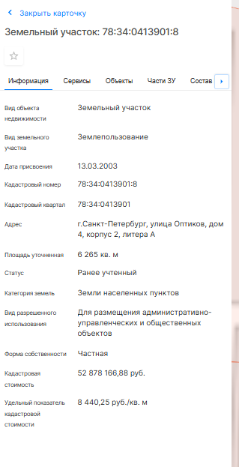
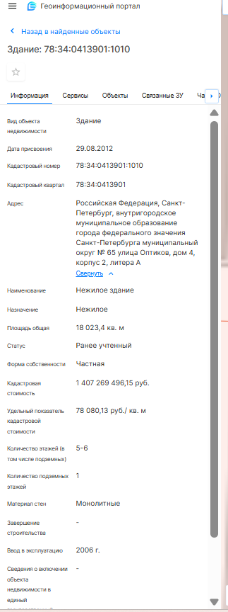
Пользователь заполняет опросник на платформе
Ячейка «Выбор способа расчета данных»: | по фактическим данным здания с учетом рыночных данных
Ячейка «Название Проекта» | БЦ "Лахта-1"
Ячейка «Кадастровый номер здания» | 78:34:0413901:1010
Ячейка «Дата оценки» | 2025-01-01
Ячейка «Вид объекта» | здание
Ячейка «Фактическое использование» | бизнес-центр
Ячейка «Класс БЦ» | В+
Ячейка «Местоположение» | Российская Федерация, Санкт-Петербург, внутригородское муниципальное образование города федерального значения Санкт-Петербурга муниципальный округ № 65 улица Оптиков, дом 4, корпус 2, литера А
Ячейка «Общая площадь» | 18023.40
Ячейка «Год постройки/год завершения строительства/год ввода в эксплуатацию после капитального ремонта/реконструкции» | 2006
Ячейка «Количество надземных этажей» | 6
Ячейка «Наличие цокольного этажа» | нет
Ячейка "Количество подземных этажей" (подвал) | 1
Ячейка «Кадастровый номер земельного участка, на котором расположено здание» | 78:34:0413901:8
Ячейка «Площадь земельного участка» | 6 265 кв. м

Этаж расположения | Назначение | Площадь, кв.м | Арендопригодная площадь, кв.м | Средняя площадь арендопригодного помещения на этаже, кв.м
Подвал | - | 2106.4 | - | -
Цокольный | - |  | - | -
Первый этаж | офисные | 3753 | 3,218.70 | 183
Второй этаж | офисные | 1,200.00 | 1,060.20 | 183
Третий этаж и выше | офисные | 13,070.40 | 8,478.30 | 183
ИТОГ |  | 18,023.40 | 12,757.20
Далее данные выводятся на заполнение в случае, если в ячейке «Выбор способа расчета данных» собственник выбрал - «по фактическим данным здания с учетом рыночных данных»
Площадь, занятая арендаторами в целом по зданию на текущую дату, кв.м |  |  | 9,697.30
Коэффициент арендопригодной площади |  |  | 71%
Коэффициент арендопригодной площади по данным информационного портала недвижимости СтатРиелт (диапазон) |  |  | 81-89%
*Коэффициент арендопригодной площади находится вне диапазона рыночных значений. Значит в расчет пойдет среднее значение по рынку - 0.86.

Далее на экран выводятся все введенные данные и две кнопки:
· Вернуться к редактированию
· Подтвердить и выполнить расчет.

Расчетный блок
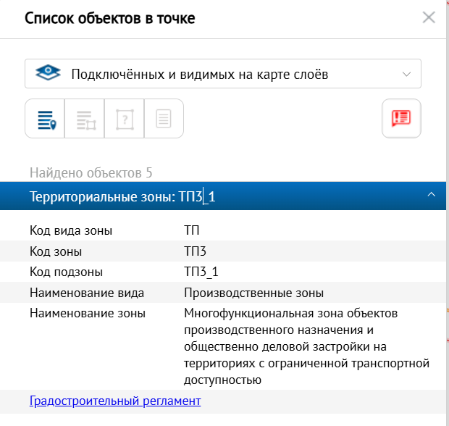

Объект оценки | 78:34:0413901:1010
Для объекта должны быть записаны/определены следующие характеристики:
дата оценки | 2025-01-01
Класс БЦ | В+
площадь | 183
Год постройки/год завершения строительства/год ввода в эксплуатацию после капитального ремонта/реконструкции | 2006
расстояние до ближайшего метро, в км. | 0.95
Район расположения | Приморский район
Код территориальной зоны | ТП3
Наименование вида территориальной зоны | Производственные зоны
Наименование зоны | ТП3 – многофункциональной зона объектов производственного назначения и общественно-деловой застройки на территориях с ограниченной транспортной доступностью.
Ближайшее окружение | Общественно-деловая застройка
Наименование здания | БЦ "Лахта-1"

1_ФИНАЛ
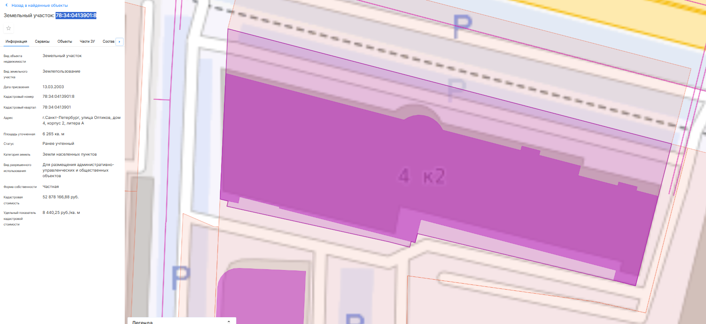
Исходные данные для расчета потока доходов | Показатели
Общая площадь ОКС, кв.м. | 18,023.40
Арендопригодная площадь помещений, кв.м. | 12,757.20
В том числе:
Арендопригодная площадь офисных помещений, кв.м. | 12,757.20
1 этаж | 3,218.70 | 46,436,649.34
2 этаж | 1,060.20 | 15,754,528.13
3 этаж и выше | 8,478.30 | 119,871,304.32
Рыночная ставка аренды (1-й этаж) руб./кв.м/мес. Без НДС | 1,202.26
Рыночная ставка аренды (2-й этаж) руб./кв.м/мес. Без НДС | 1,238.33
Рыночная ставка аренды (3-й этаж и выше) руб./кв.м/мес. Без НДС | 1,178.22
ПВД, руб./год без НДС | 182,062,481.79
Незаполняемость офисных помещений, % факт | 24%
Незаполняемость офисных помещений, % - рыночные данные | 9%
Незаполняемоть офисных помещений, % - в расчет | 9%
ДВД, руб./год без НДС | 165,676,858.42
Операционные расходы, % | 21%
Всего операционные расходы, руб. | 34,792,140.27
ЧОД, руб. | 130,884,718.16
Ставка капитализации нужна на 01.01.2025 | 10.00%
Рыночная стоимость ОН (с учетом стоимости земельного участка), руб. без НДС | 1,308,847,181.55
Рыночная стоимость земельного участка, руб. - берем последнюю актуальную КС земельного участка. | 52,878,166.88 | сверить КС в НСПД с файлом - если совпадает и КС находится в группе ОФИС - берем ее. Если КС в другой группе, то не берем ее, а принимаем, что земельный участок стоит 30% от рыночной стоимости единого объекта недвижимости (здание+ земельный участок). Важно! При этом анализируем количество поставленных на учет объектов недвижимости и делим кадастровую стоимость земельного участка пропорционально занимаемой площади здания. В нашем случае на земельном участке согласно НСПД зарегистрировано одно наше здание, поэтому просто будем вычитать его кадастровую стоимость из НСПД
Рыночная стоимость ОКС(без стоимости земельного участка), руб. без НДС | 1,255,969,014.67
Удельная рыночная стоимость, руб. без НДС | 69,685.47
Кадастровая стоимость на 01.01.2025 (78:34:0413901:1010) | 1,407,269,496.15
разница | -151,300,481.48
% расхождения | -11%

Диапазон удельной рыночной стоимости, руб./кв.м | 1,049,993,502.32 | 1471117471.1
 | 58,257 | 81622.638963

